data aset IKNB
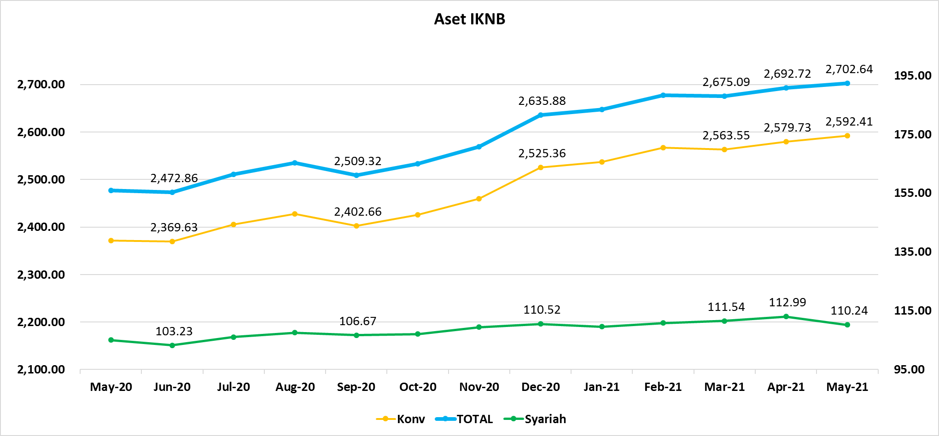
ASET INDUSTRI KEUANGAN NON BANK |  |  |  | ASET INDUSTRI KEUANGAN NON BANK

 |  |  | dalam triliun Rp |  |  |  | dalam miliar Rp
Komponen | Mei 2021 |  | Total | Komponen | Mei 2021 |  | Total
 | Konvensional | Syariah |  |  | Konvensional | Syariah
Asuransi | 1,471.92 | 42.79 | 1,514.71 | Asuransi | 1,471,924.06 | 42,785.65 | 1,514,709.71
Asuransi Jiwa | 551.83 | 34.41 | 586.24 | Asuransi Jiwa | 551,829.50 | 34,409.30 | 586,238.80
Asuransi Umum | 178.14 | 6.25 | 184.39 | Asuransi Umum | 178,143.92 | 6,246.57 | 184,390.49
Reasuransi | 30.17 | 2.13 | 32.30 | Reasuransi | 30,166.72 | 2,129.78 | 32,296.50
Asuransi ASN, TNI/POLRI, Kecelakaan Penumpang Umum dan Lalu Lintas Jalan | 134.38 | - | 134.38 | Asuransi ASN, TNI/POLRI, Kecelakaan Penumpang Umum dan Lalu Lintas Jalan | 134,383.84 | - | 134,383.84
Asuransi Sosial (BPJS) | 577.40 | - | 577.40 | Asuransi Sosial (BPJS) | 577,400.08 | - | 577,400.08
Lembaga Pembiayaan | 566.68 | 21.71 | 588.39 | Lembaga Pembiayaan | 566,677.40 | 21,711.53 | 588,388.92
Perusahaan Pembiayaan | 421.55 | 15.14 | 436.69 | Perusahaan Pembiayaan | 421,548.67 | 15,137.40 | 436,686.07
Modal Ventura | 18.75 | 2.69 | 21.43 | Modal Ventura | 18,745.89 | 2,686.93 | 21,432.82
PP Infrastruktur | 126.38 | 3.89 | 130.27 | PP Infrastruktur | 126,382.84 | 3,887.19 | 130,270.03
Dana Pensiun | 315.88 | 2.04 | 317.92 | Dana Pensiun | 315,882.51 | 2,040.65 | 317,923.16
DPPK-PPMP | 167.55 | 0.59 | 168.13 | DPPK-PPMP | 167,546.92 | 587.51 | 168,134.43
DPPK-PPIP | 38.26 | 0.10 | 38.36 | DPPK-PPIP | 38,264.51 | 99.11 | 38,363.62
DPLK | 110.07 | 1.35 | 111.43 | DPLK | 110,071.08 | 1,354.03 | 111,425.11
LKK | 218.78 | 43.06 | 261.84 | LKK | 218,780.89 | 43,058.63 | 261,839.52
1. LPEI | 77.59 | 12.09 | 89.68 | 1. LPEI | 77,589.61 | 12,091.10 | 89,680.70
2. Pergadaian | 59.16 | 10.32 | 69.48 | 2. Pergadaian | 59,157.69 | 10,324.64 | 69,482.33
3. Lembaga Penjamin | 29.58 | 3.43 | 33.01 | 3. Lembaga Penjamin | 29,575.90 | 3,434.02 | 33,009.93
4. PT SMF (Persero) | 28.53 | 2.46 | 30.99 | 4. PT SMF (Persero) | 28,528.97 | 2,463.20 | 30,992.17
5. PT PNM (Persero) | 21.30 | 14.75 | 36.05 | 5. PT PNM (Persero) | 21,303.22 | 14,745.67 | 36,048.89
6. PT Danareksa (Persero) | 2.63 | - | 2.63 | 6. PT Danareksa (Persero) | 2,625.51 | - | 2,625.51
Jasa Penunjang | 14.33 | - | 14.33 | Jasa Penunjang | 14,328.61 | - | 14,328.61
Pialang Asuransi | 9.08 | - | 9.08 | Pialang Asuransi | 9,081.69 | - | 9,081.69
Pialang Reasuransi | 5.25 | - | 5.25 | Pialang Reasuransi | 5,246.93 | - | 5,246.93
LKM | 0.73 | 0.52 | 1.25 | LKM | 733.49 | 519.02 | 1,252.50
Fintech | 4.08 | 0.12 | 4.20 | Fintech | 4,078.35 | 120.74 | 4,199.09
TOTAL | 2,592.41 | 110.24 | 2,702.64 | TOTAL | 2,592,405.31 | 110,236.22 | 2,702,641.53

Keterangan :
Data aset LKM menggunakan data Empat bulanan periode April 2021.
Data aset Jasa Penunjang menggunakan data Semester II 2020 |  |  |  |  | triliun Rp

Pelaku IKNB
JUMLAH PELAKU
INDUSTRI KEUANGAN NON BANK

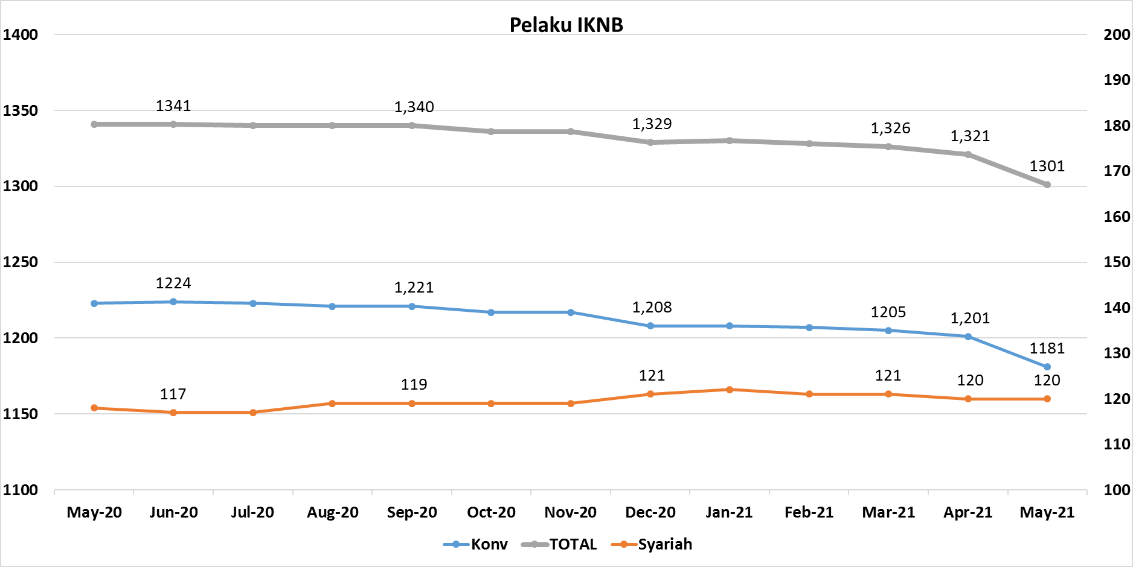
Komponen | Mei 2021 |  | Total
 | Konvensional | Syariah*
Asuransi | 136 | 13 | 149
Asuransi Jiwa | 53 | 7 | 60
Asuransi Umum | 72 | 5 | 77
Reasuransi | 6 | 1 | 7
Asuransi ASN, TNI/POLRI, Kecelakaan Penumpang Umum dan Lalu Lintas Jalan | 3 | 0 | 3
Asuransi Sosial (BPJS) | 2 | - | 2
Lembaga Pembiayaan | 223 | 9 | 232
Perusahaan Pembiayaan | 164 | 5 | 169
Modal Ventura | 57 | 4 | 61
PP Infrastruktur | 2 | 0 | 2
Dana Pensiun | 210 | 4 | 214
DPPK-PPMP | 144 | 2 | 146
DPPK-PPIP | 43 | 1 | 44
DPLK | 23 | 1 | 24
LKK | 125 | 4 | 129
1. LPEI | 1 | - | 1
2. Pergadaian | 101 | 2 | 103
Berizin | 75 | 2 | 77
Terdaftar dan sedang memproses izin | 26 | - | 26
3. Lembaga Penjamin | 20 | 2 | 22
4. PT SMF (Persero) | 1 | - | 1
5. PT PNM (Persero) | 1 | - | 1
6. PT Danareksa (Persero) | 1 | - | 1
Jasa Penunjang IKNB | 223 | - | 223
1. Perusahaan Pialang Asuransi | 156 | - | 156
2. Perusahaan Pialang Reasuransi | 41 | - | 41
3. Perusahaan Penilai Kerugian Asuransi | 26 | - | 26
LKM | 146 | 81 | 227
Izin Penuh | 142 | 81 | 223
Izin Bersyarat | 4 | - | 4
Fintech | 118 | 9 | 127
Berizin | 57 | 4 | 61
Terdaftar | 61 | 5 | 66
TOTAL | 1,181 | 120 | 1,301

Keterangan :
*Data Full Fledge Syariah

